Debug
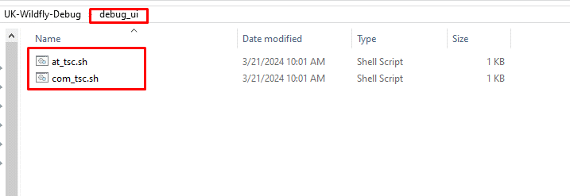
1. Setting các biến môi trường

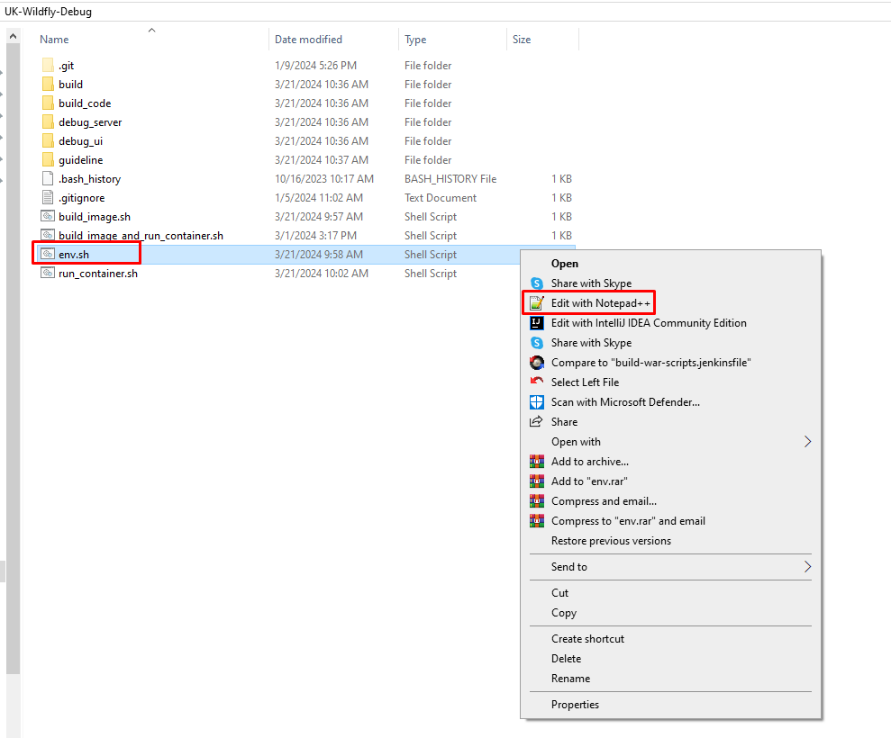
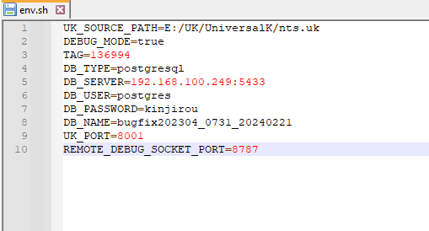

 |  |  | UK_SOURCE_PATH | Đường dẫn tới UK source
 |  |  | TAG | tag của image, đặt theo mã redmine
 |  |  | UK_PORT | cổng chạy UK trên máy local
 |  |  | REMOTE_DEBUG_SOCKET_PORT | mở cổng socket để remote debug tới | cổng này phải tương ứng khi setting trong Eclipse

2. Build UK
 |  | tsc -> upver -> explodedWar

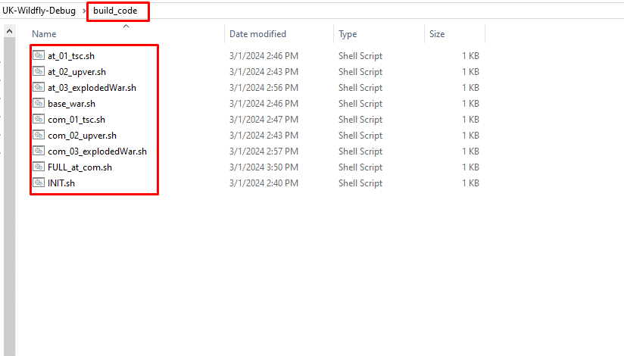

3. Build IMAGE and Run CONTAINER

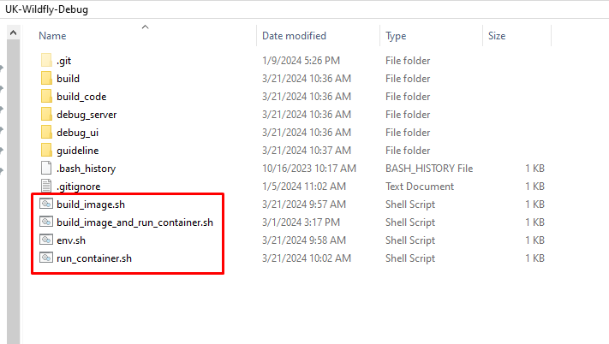

4. Remote Debug

 | Setting trên Eclipse

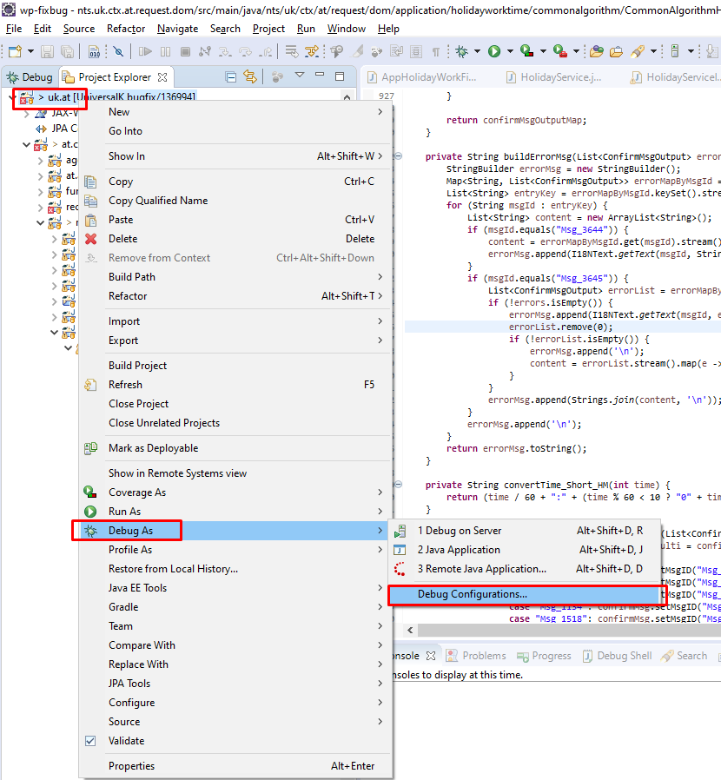
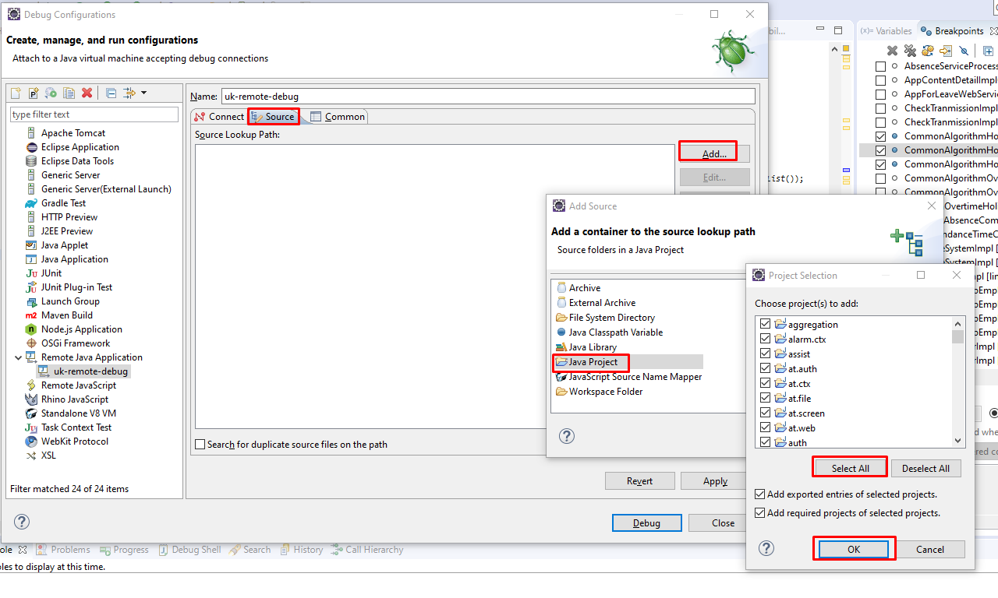
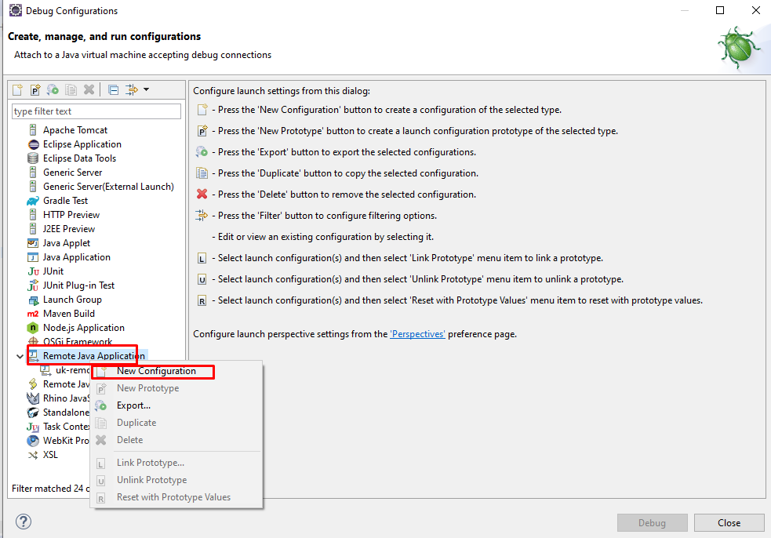
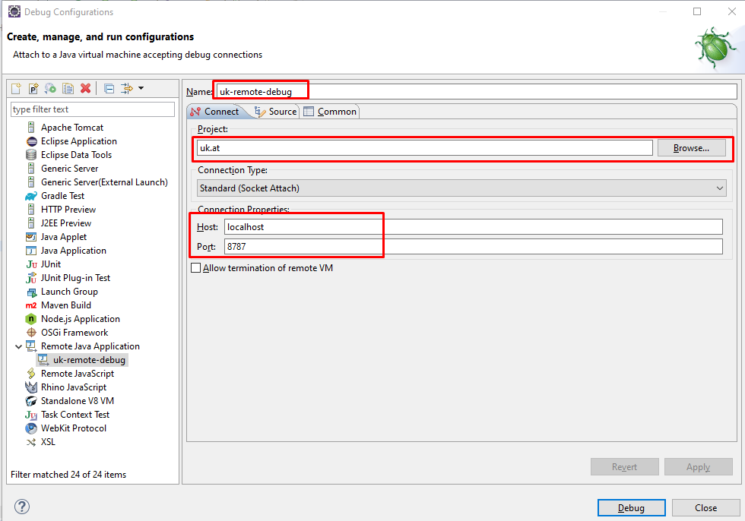
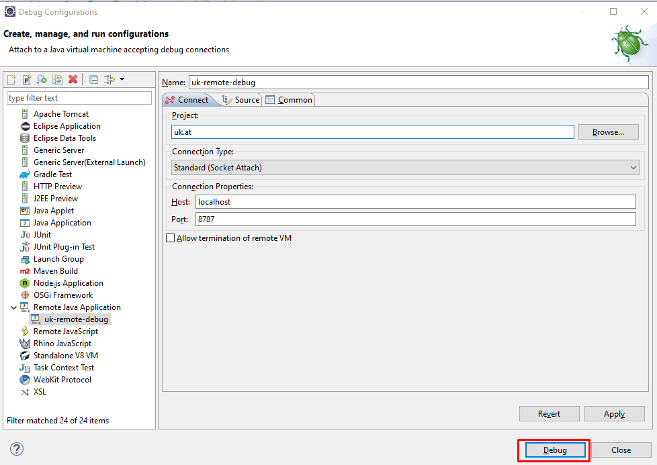

5. Khi cần upver lại server
 | Cần upver bên nào thì chạy file bên đó

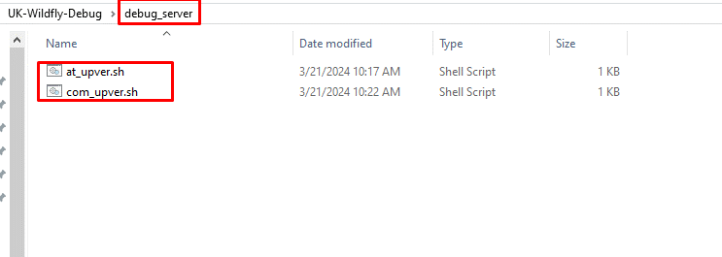

6. Khi cần debug UI, hoặc cần tsc UI

Use case
1. Trường hợp cần đối ứng nhiều bug 1 lúc, copy UK-Wildfly-Debug cho mỗi bug
 | Thực hiện debug trên folder tương ứng với bug

2. Khi chuyển bug khác, cần thực hiện build lại image để giữ lại trạng thái code hiện tại trong image
 | Image này sẽ có tag là mã bug, chứa source hiện tại của redmine này ==> được lưu trên máy, khi cần run container có thể run ngay
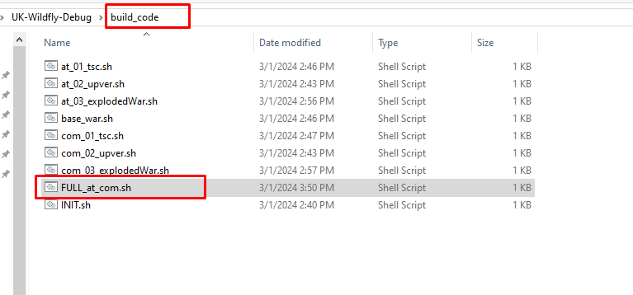
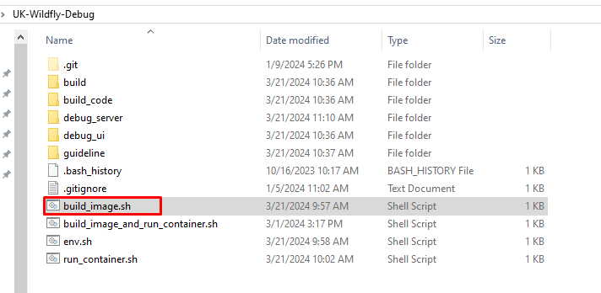

3. Sau đó chuyển nhánh sang bug mới như thường, debug trên folder của bug mới

4. Khi chuyển về bug cũ để fix tiếp, thao tác trên folder của mã bug tương ứng
 | Chạy container từ image đã build ở bước 2
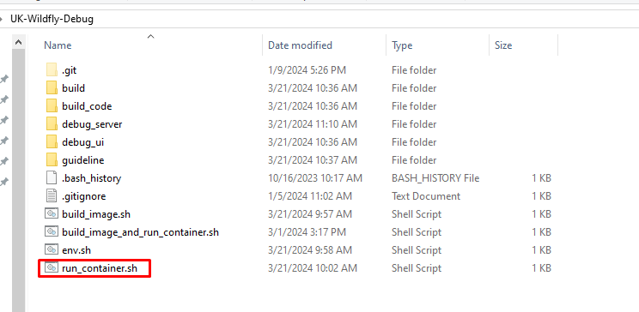

 | Container chạy thành công, tiếp tục debug như bình thường.

